第1款
注：红色部分为填写部分，为了更好的为您服务请仔细填写，填写后将计划表名称修改成当天日期+您店铺名 谢谢！
客户名： | 产品计划 |  |  |  |  | 对接联系方式： |  |  | 负责人联系方式
计划日期 | 2016-01-23 | 2016-01-24 | 2016-01-25 | 2016-01-26 | 2016-01-27 | 2016-01-28 | 2016-01-29 | 2016-01-30 | 2016-01-31 | 2016-02-01 | 2016-02-02 | 2016-02-03 | 2016-02-04 | 2016-02-05 | 2016-02-06 | 2016-02-07 | 2016-02-08 | 2016-02-09 | 2016-02-10 | 2016-02-11 | 2016-02-12 | 2016-02-13 | 2016-02-14 | 2016-02-15 | 2016-02-16 | 2016-02-17 | 2016-02-18 | 2016-02-19
电脑单数量 | 1
手机单数量 | 1
旺旺号 | 博趣家居专营店 |  |  |  |  | 店铺名称 |  |  | 博趣家居专营店
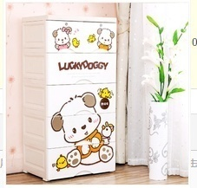
产品链接 | https://detail.tmall.com/item.htm?spm=a21ag.7634349.0.0.SqxAbX&id=520129075149&skuId=3100610716182
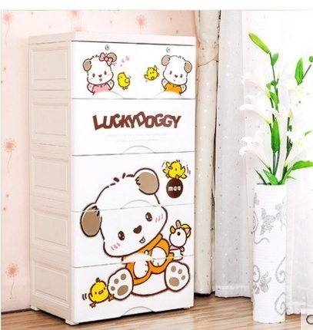 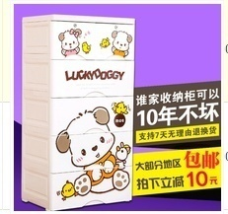 主图图片 |  |  |  | 直通车图片(主图) |  |  |  |  | 入口 |  | 关键词 |  |  | 关键词单数 | 位置 | 拍下价格/型号

 |  |  |  |  |  |  |  |  | 电脑自然搜索 |  | 五斗柜 塑料 |  |  | 1 | 前2 | 258元/颜色随机 格数3
 |  |  |  |  |  |  |  |  | 手机自然搜索 |  | 五斗柜 塑料 |  |  | 1 | 前3页 | 258元/颜色随机 格数3

 |  |  |  |  |  |  |  |  | 统一如果找不到就卡：天猫 广东 收纳整理类目
 |  |  |  |  |  |  |  |  | 备注：你好，亲亲。（聊天第一句：你好，亲亲）（关键词搜索进店 宝贝浏览8333 货比三家 直接拍下付款！全部带收藏，加购 店铺收藏，带聊天，直接店铺搜索进店的勿刷，谢谢合作！ ）下单的时候 在留言框内统一留言：尽快发货！

第2款
注：红色部分为填写部分，为了更好的为您服务请仔细填写，填写后将计划表名称修改成当天日期+您店铺名 谢谢！
客户名： | 产品计划 |  | 对接联系方式： | 负责人联系方式
计划日期 | 2016-01-22
电脑单数量 | 4
手机单数量 | 5
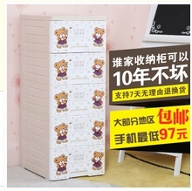
旺旺号 | 博趣家居专营店 |  | 店铺名称 | 博趣家居专营店
产品链接
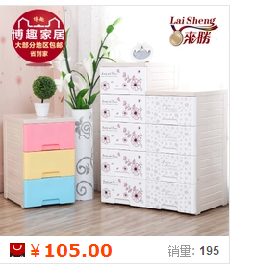 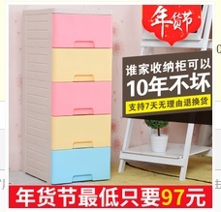 主图图片 |  | 直通车图片(主图) |  | 入口 | 关键词 | 关键词单数 | 位置 | 拍下价格/型号
 |  |  |  | 电脑直通车 | 抽屉式 收纳柜 | 2 | 前3 | 129元/层数3 可爱双熊
 |  |  |  | 电脑淘宝搜索 | 收纳柜 | 2 | 前3 | 129元/层数3 可爱双熊

 |  |  |  | 手机直通车 | 收纳柜 | 3 | 前5 | 126元/层数3 可爱双熊
 |  |  |  | 手机直通车 | 儿童 衣柜 收纳柜 | 2 | 前3 | 126元/层数3 可爱双熊

 |  |  |  | 如找不到 全部卡： 天猫 广东 收纳整理类目
 |  |  |  | 备注：你好，亲亲。（聊天第一句：你好，亲亲）（关键词搜索进店 宝贝浏览8333 货比三家 直接拍下付款！全部带收藏，店铺收藏，带聊天，直接店铺搜索进店的勿刷，谢谢合作！ ）下单的时候 在留言框内统一留言：尽快发货！

